基本操作
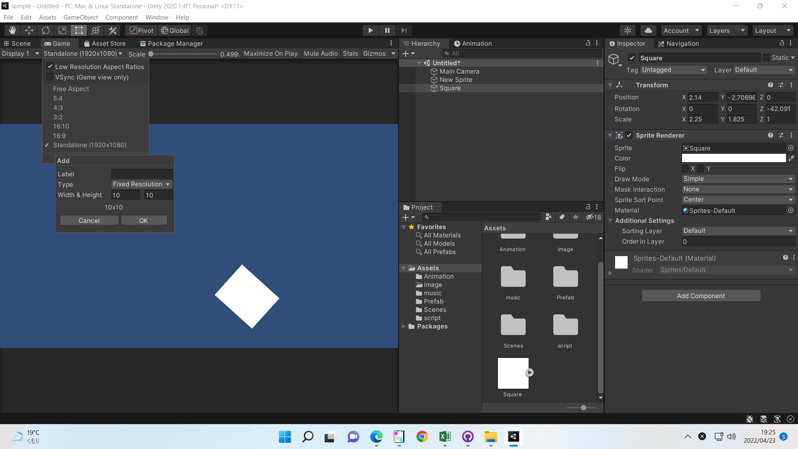
①フィールドの拡大率を変更する
⇒マウスのホイール

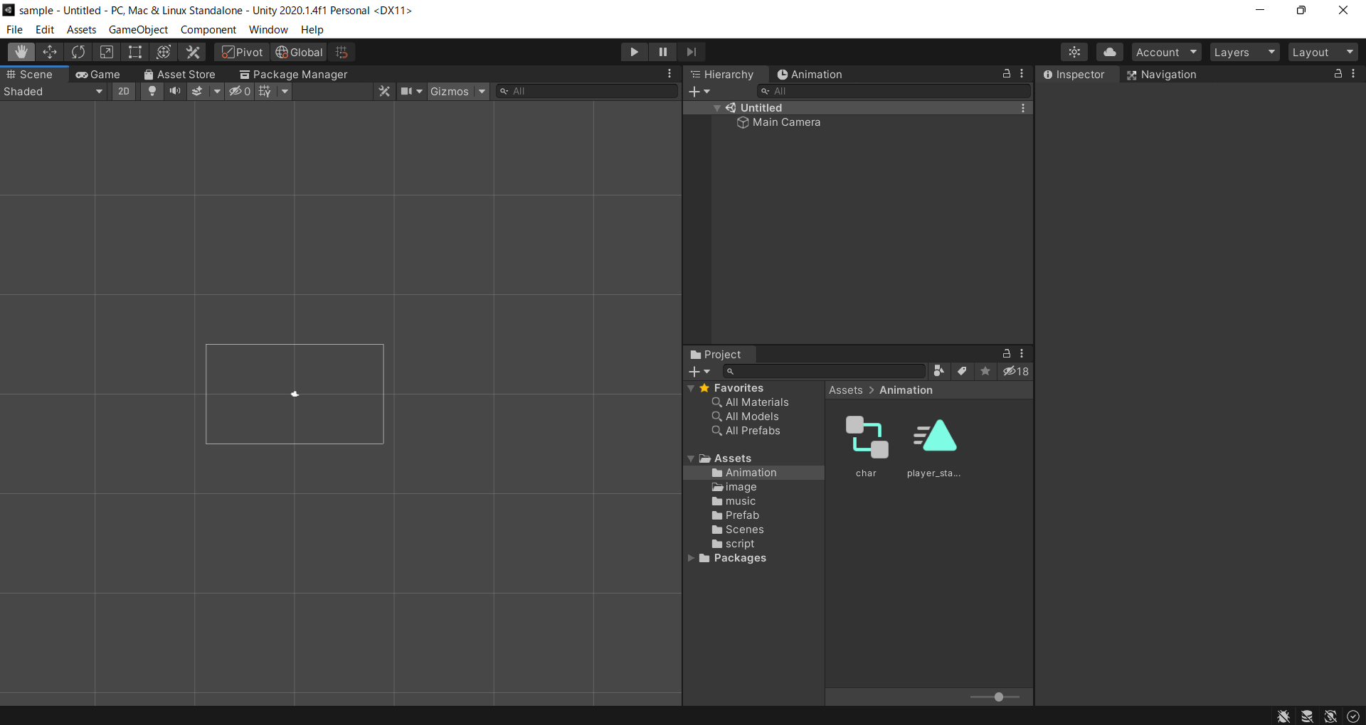
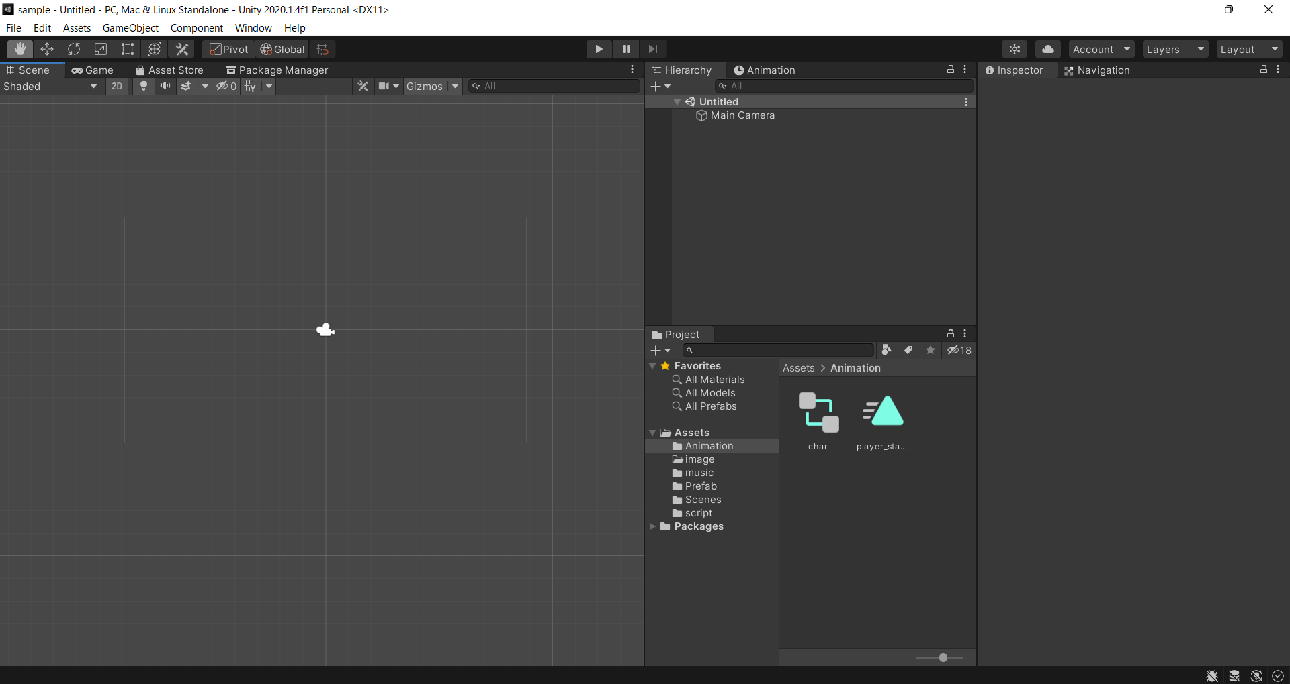

 | ⇒
 | 拡大縮小ができる

②自由移動
⇒マウスのホイールを押下で、マウス移動
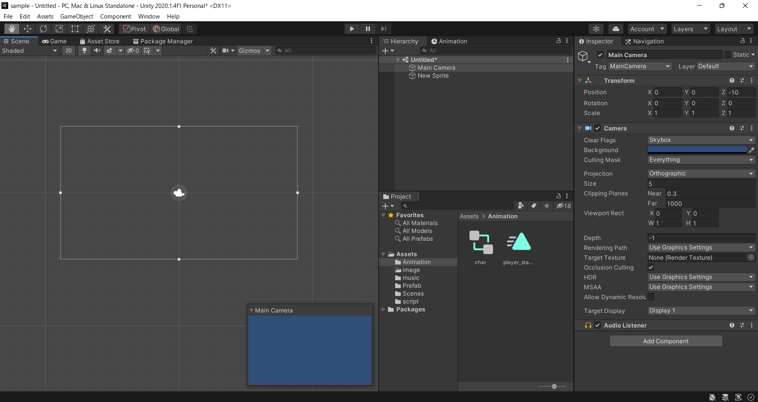
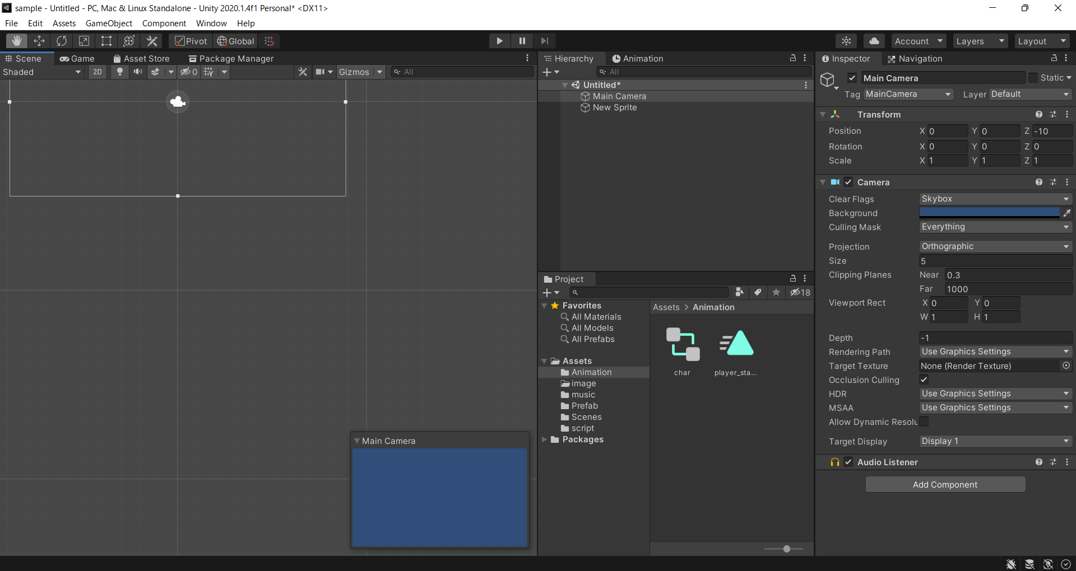

 | ⇒
 | マウス移動で
 | フィールドも移動する

③オブジェクトが中央に来るようにする
⇒Fまたは、Hierachyでダブルクリック



 | ⇒
 | 中央に表示される

④ゲーム画面を中央に来るようにする
⇒Main Cameraを選択しFまたは、HierachyでMain Cameraをダブルクリック

 | ⇒
 | 中央に表示される

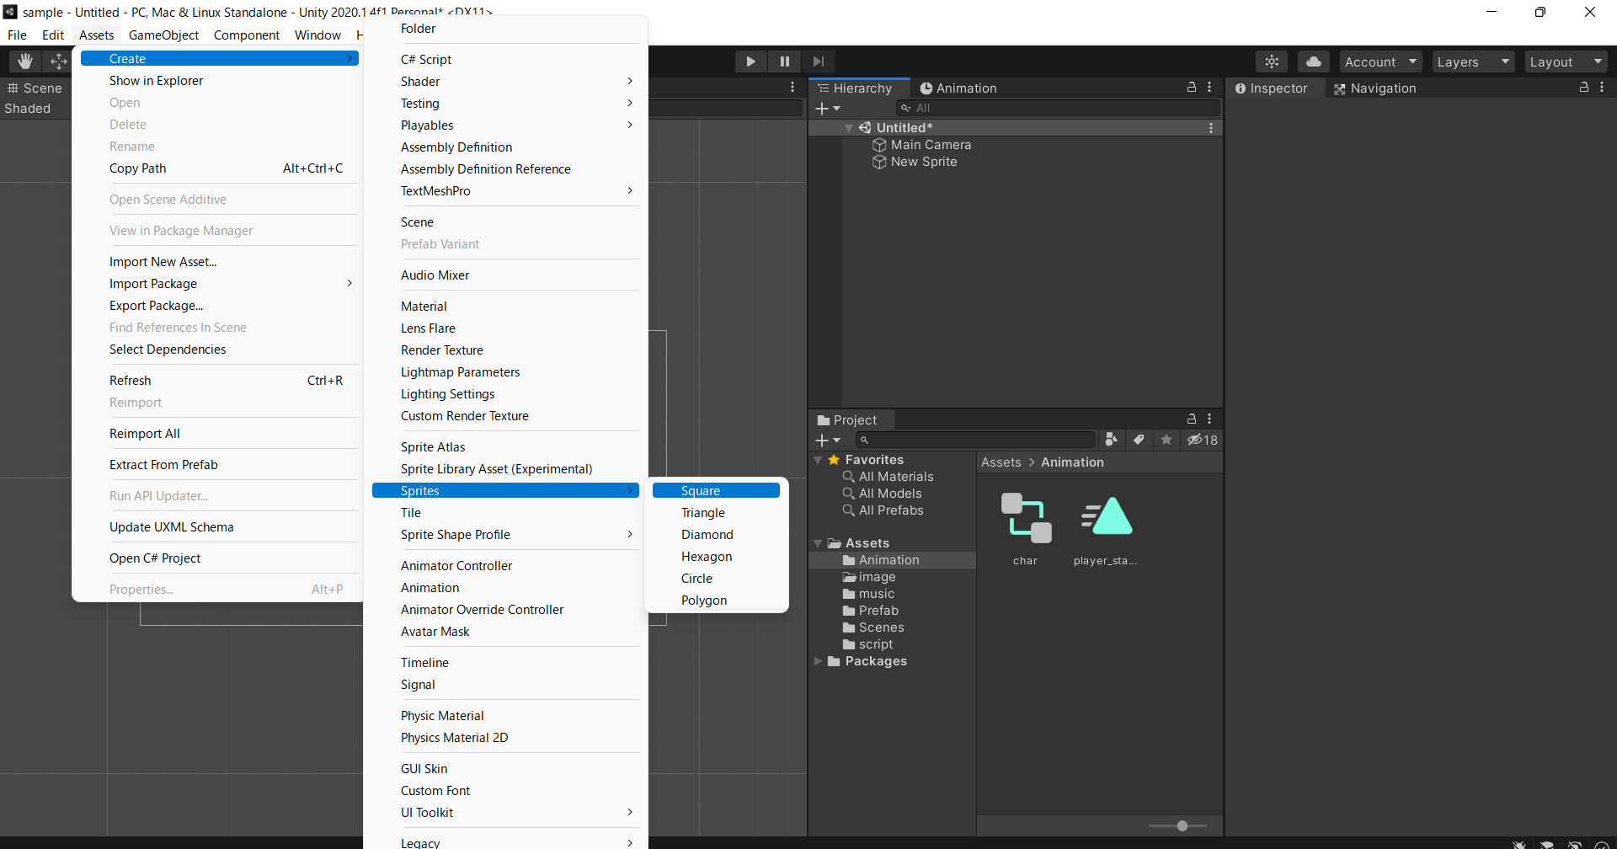
⑤基本的図形を作成する
⇒ツールバーの「Assets」→「Create」→「Sprites」に「Square」「Triangle」など
で現在表しされているフォルダーにオブジェクトが作成されるので、それをステージ上にドラックアンドドロップ

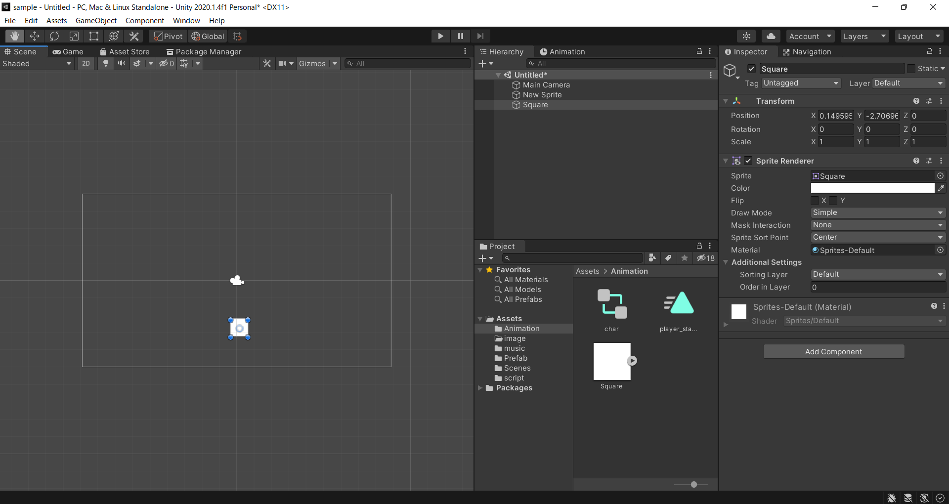

 | ⇒
 | オブジェクトが作成されるので、
 | ステージ上にドラックアンドドロップ

⑥オブジェクトを移動する
⇒MoveToolを選択

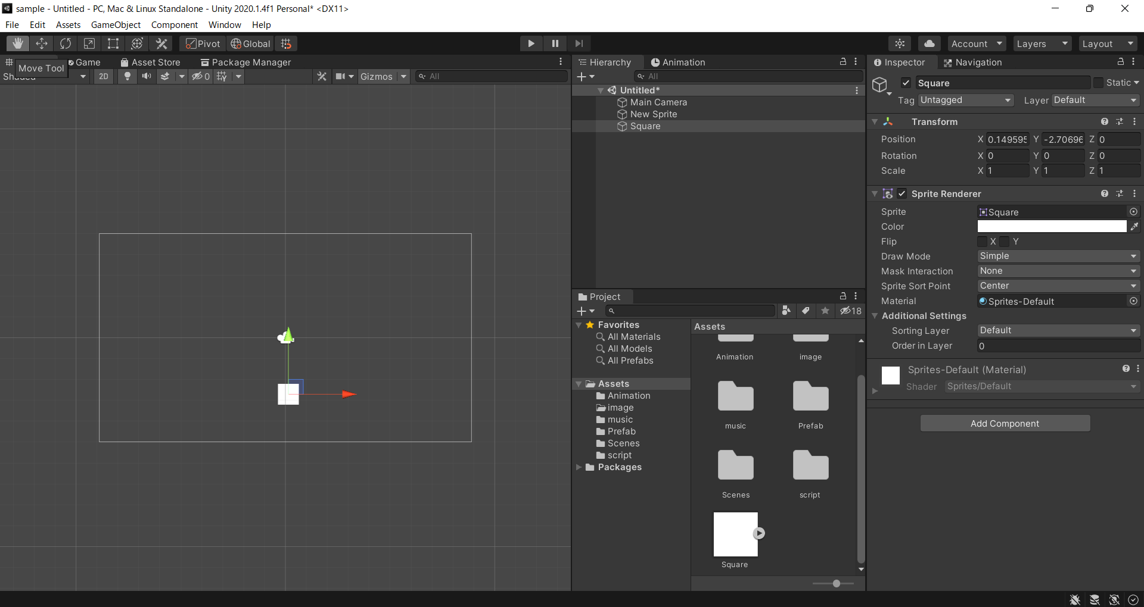
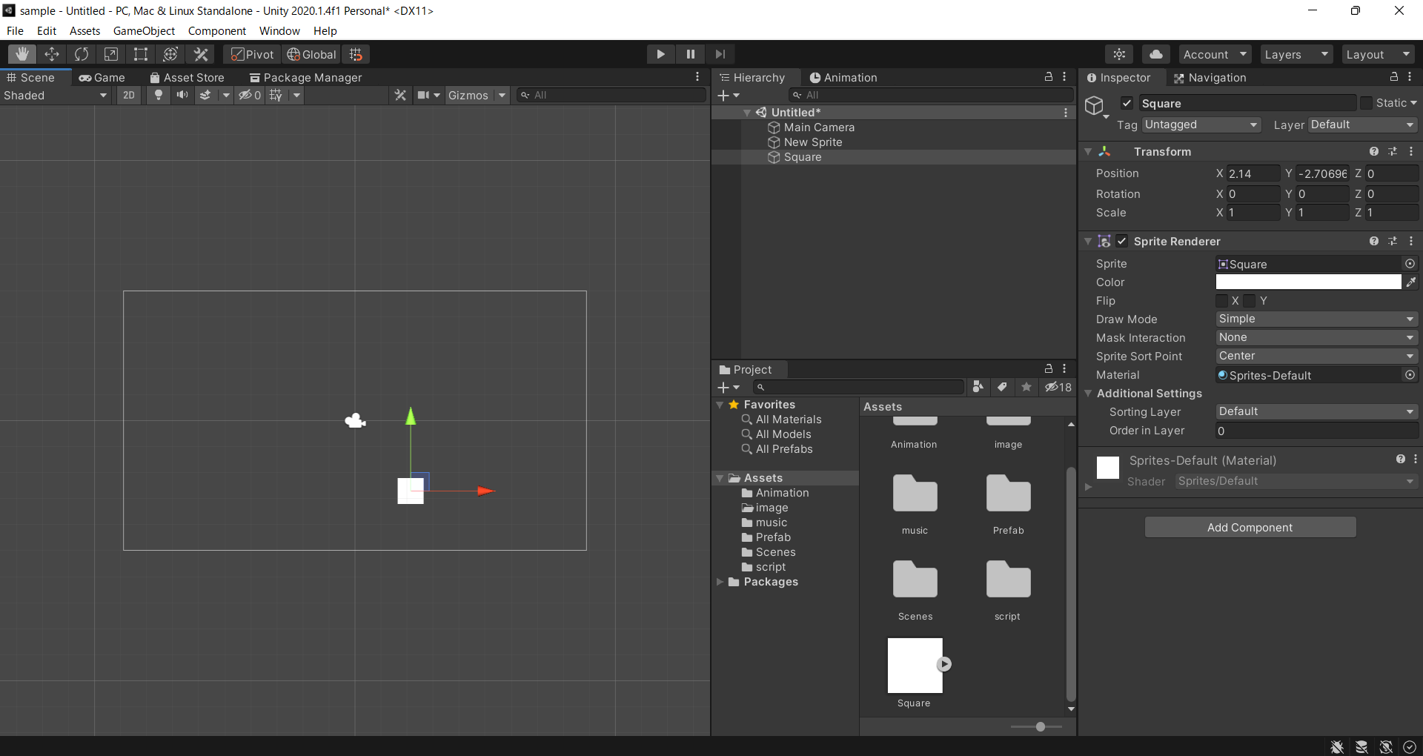

 | ⇒
 | 矢印をクリックし、マウスを移動
 | することでオブジェクトが移動する

⑦オブジェクトを回転する
⇒RotateToolを選択


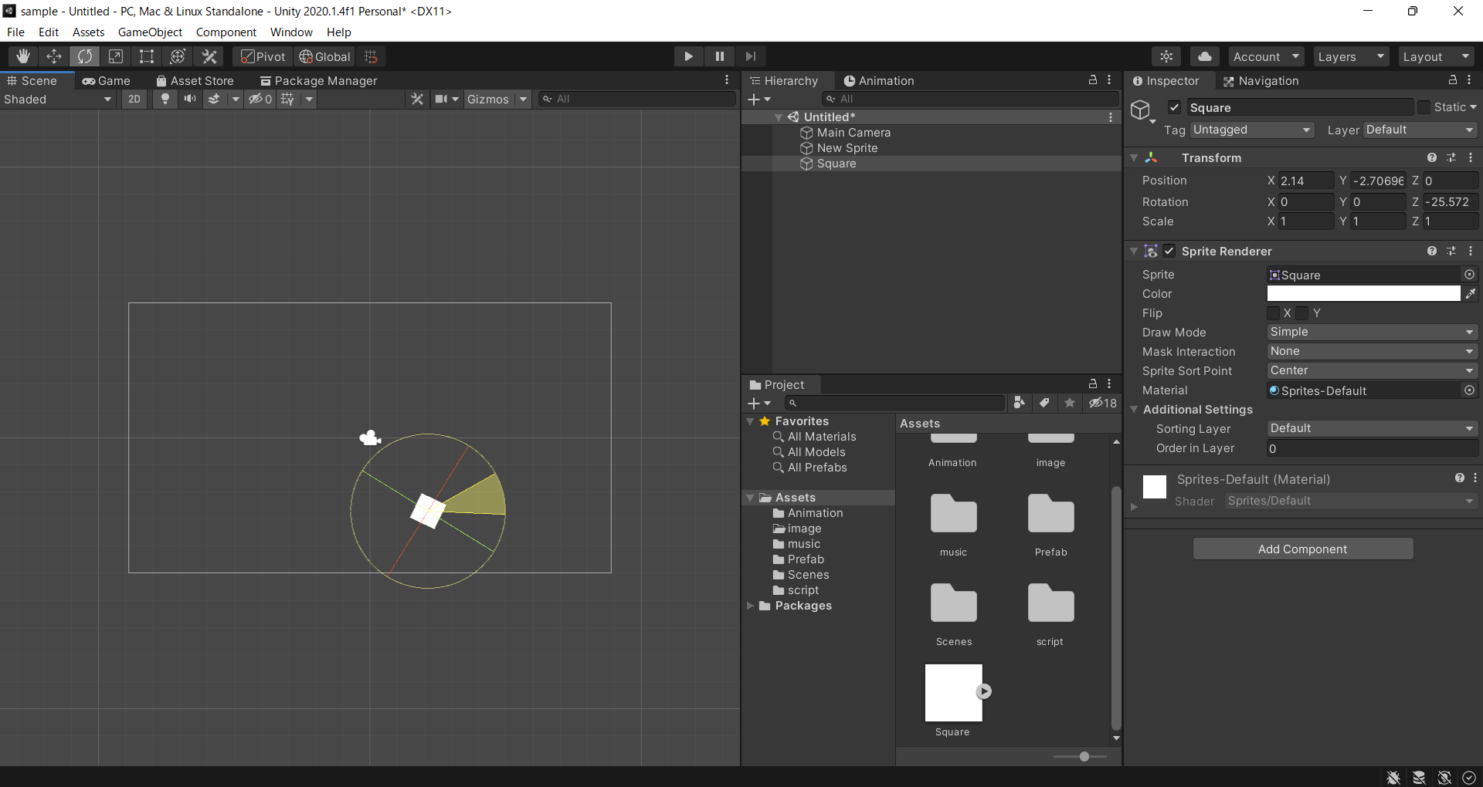

 | ⇒
 | 線をクリックし
 | 上下させることで回転

⑧オブジェクトを拡大縮小する
⇒ScaleToolを選択

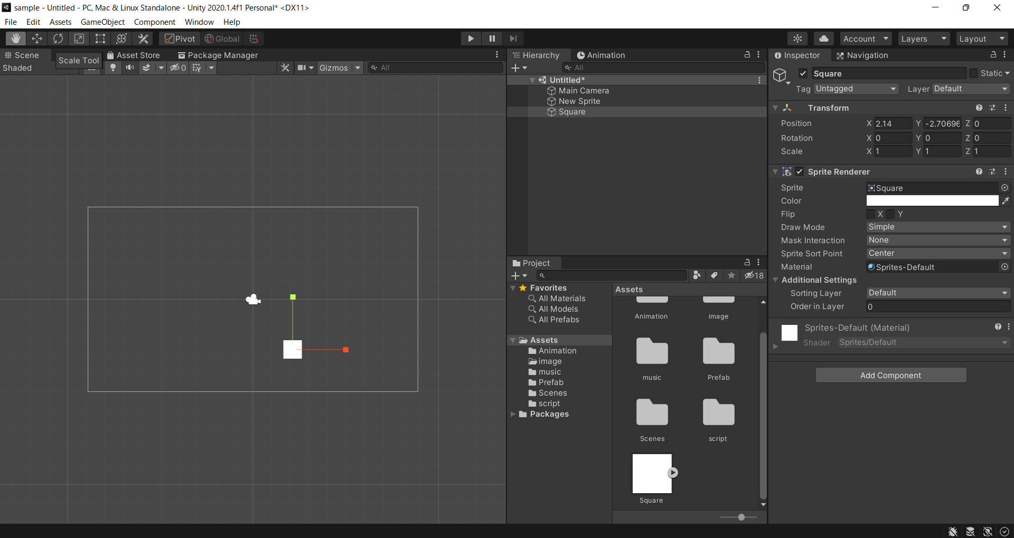
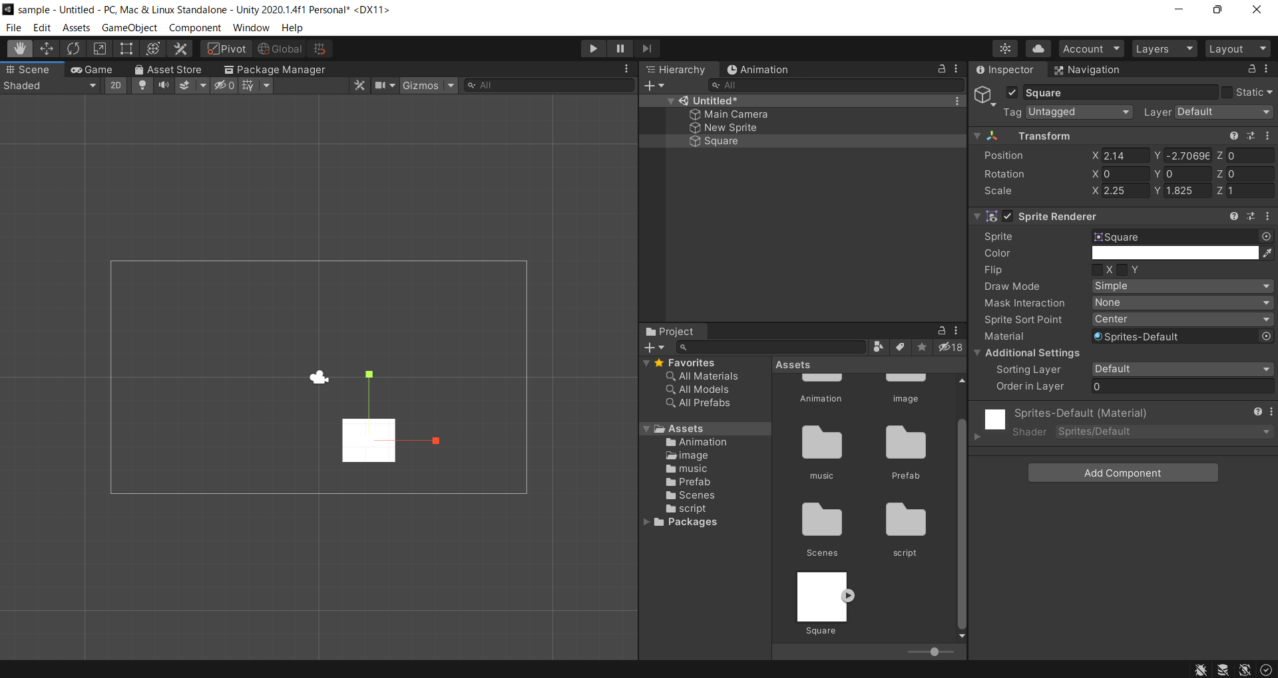

 | ⇒
 | 矢印をクリックし、マウスを移動
 | することでオブジェクトが拡大縮小する

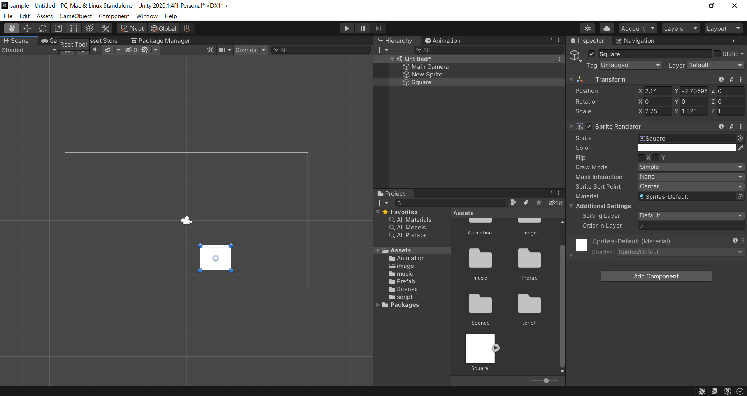
 |  | RectToolは全部できる
 |  | ①移動
 |  | オブジェクトの中央の〇を押下し、マウス移動
 |  | ②回転
 |  | 角の少し外側をクリック
 |  | ③拡大縮小
 |  | 角をクリック

⑨ゲームの画面サイズを変更する
⇒Gameビューのサイズ設定を選択
選択肢にない場合は＋で設定する

